Dof 9
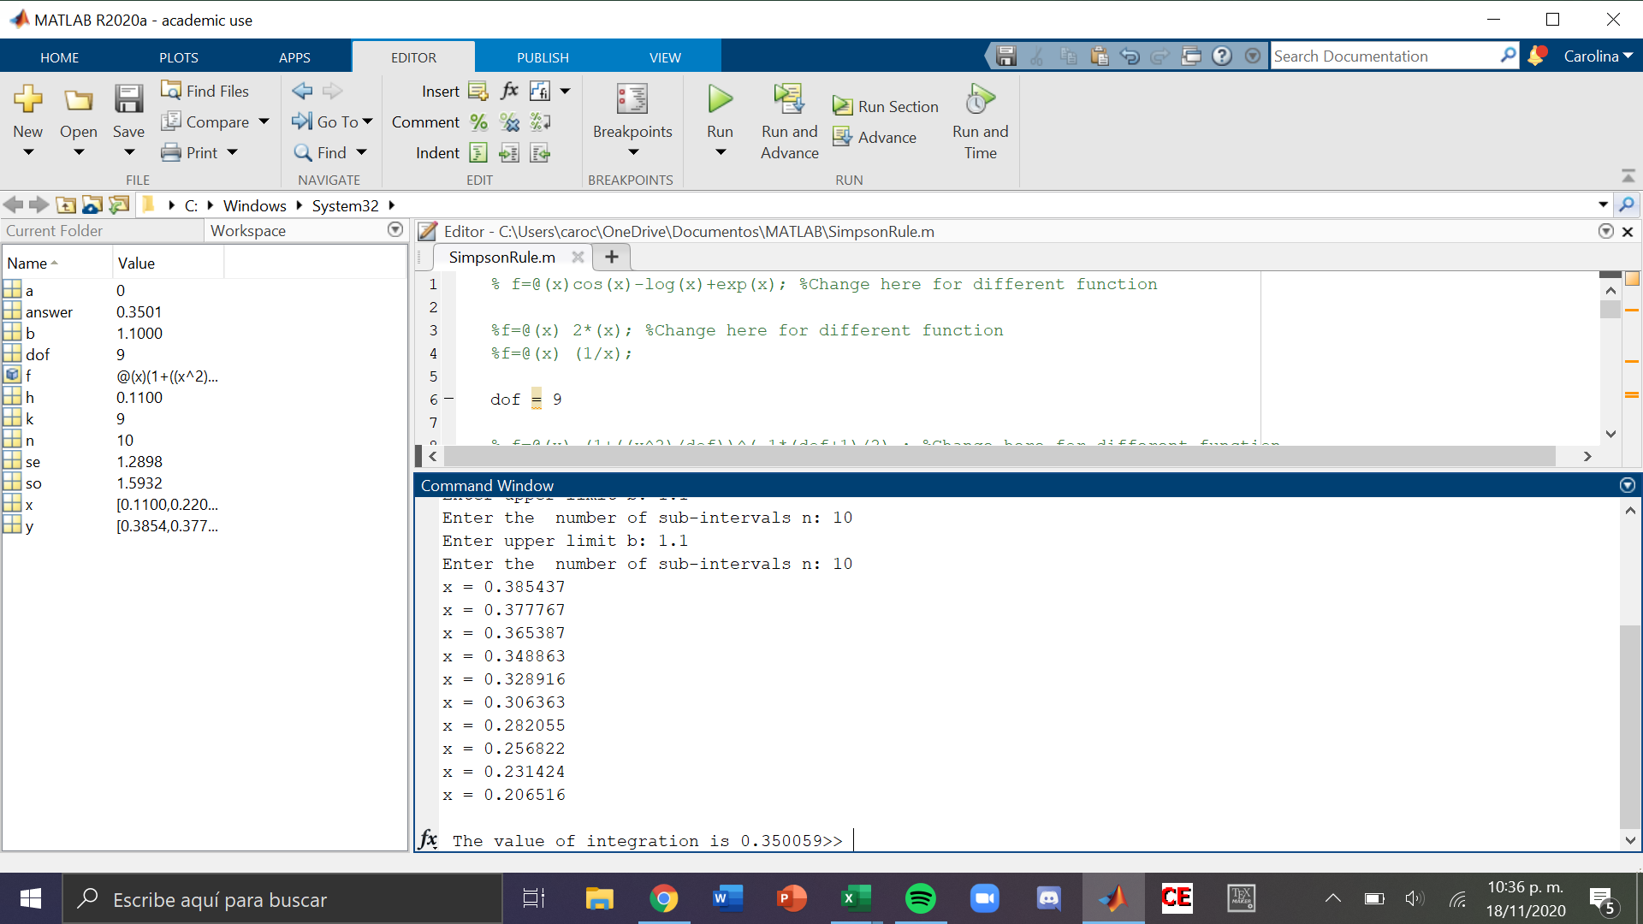
 | inicial | x0 | 0
 | final | x | 1.1
 |  | num_segmentos | 10
 |  | dof | 9
 |  | w | 0.11 | w/3 | 0.036666666667
 |  |  |  | 24

 | x | f(x) = …
 |  | p1 | p2 | cons | f(X) | mult | termino
0 | 0 | 1 | 1 | 0.38803490887 | 0.38803490887 | 1 | 0.014227946659
1 | 0.11 | 1.0013444444 | 0.99330480591 | 0.38803490887 | 0.38543693984 | 4 | 0.056530751177
2 | 0.22 | 1.0053777778 | 0.97353953302 | 0.38803490887 | 0.37776732398 | 2 | 0.027702937092
3 | 0.33 | 1.0121 | 0.94163561384 | 0.38803490887 | 0.36538748961 | 4 | 0.053590165142
4 | 0.44 | 1.0215111111 | 0.89905140825 | 0.38803490887 | 0.34886333127 | 2 | 0.02558331096
5 | 0.55 | 1.0336111111 | 0.84764529109 | 0.38803490887 | 0.32891596328 | 4 | 0.048241007948
6 | 0.66 | 1.0484 | 0.78952327713 | 0.38803490887 | 0.30636259289 | 2 | 0.022466590146
7 | 0.77 | 1.0658777778 | 0.72688040421 | 0.38803490887 | 0.28205497141 | 4 | 0.041368062473
8 | 0.88 | 1.0860444444 | 0.66185371096 | 0.38803490887 | 0.25682234442 | 2 | 0.018833638591
9 | 0.99 | 1.1089 | 0.59640061501 | 0.38803490887 | 0.2314242583 | 4 | 0.03394222455
10 | 1.1 | 1.1344444444 | 0.53221098804 | 0.38803490887 | 0.20651644224 | 1 | 0.007572269549

 |  | 11.517611111 | 8.9620456475 |  |  | suma | 0.35005890429

Dof 10

 | inicial | x0 | 0
 | final | x | 1.1812
 |  | num_segmentos | 10
 |  | dof | 10
 |  | w | 0.11812 | w/3 | 0.039373333333
 |  |  |  | 24

 | x | f(x) = …
 |  | p1 | p2 | cons | f(X) | mult | termino
0 | 0 | 1 | 1 | 0.38910838397 | 0.38910838397 | 1 | 0.015320494105
1 | 0.11812 | 1.0013952334 | 0.9923608919 | 0.38910838397 | 0.38613594296 | 4 | 0.060813836777
2 | 0.23624 | 1.0055809338 | 0.96985393696 | 0.38910838397 | 0.37737829809 | 2 | 0.029717283047
3 | 0.35436 | 1.012557101 | 0.93366831281 | 0.38910838397 | 0.36329816836 | 4 | 0.057217039528
4 | 0.47248 | 1.022323735 | 0.88565292031 | 0.38910838397 | 0.34461497657 | 2 | 0.027137280689
5 | 0.5906 | 1.034880836 | 0.8281387453 | 0.38910838397 | 0.32223572889 | 4 | 0.050749979061
6 | 0.70872 | 1.0502284038 | 0.76372906942 | 0.38910838397 | 0.29717338399 | 2 | 0.023401413411
7 | 0.82684 | 1.0683664386 | 0.69508625079 | 0.38910838397 | 0.27046388776 | 4 | 0.04259625923
8 | 0.94496 | 1.0892949402 | 0.62474073656 | 0.38910838397 | 0.2430918584 | 2 | 0.019142673543
9 | 1.06308 | 1.1130139086 | 0.55494091625 | 0.38910838397 | 0.21593216312 | 4 | 0.034007876143
10 | 1.1812 | 1.139523344 | 0.48755347308 | 0.38910838397 | 0.18971114401 | 1 | 0.00746956011

 |  | 11.537164874 | 8.7357252534 |  |  | suma | 0.36757369564

Dof 30

 | inicial | x0 | 0
 | final | x | 2.75
 |  | num_segmentos | 10
 |  | dof | 30
 |  | w | 0.275 | w/3 | 0.091666666667
 |  |  |  | 24

 | x | f(x) = …
 |  | p1 | p2 | cons | f(X) | mult | termino
0 | 0 | 1 | 1 | 0.39563218489 | 0.39563218489 | 1 | 0.036266283615
1 | 0.275 | 1.0025208333 | 0.96172786676 | 0.39563218489 | 0.3804904972 | 4 | 0.13951318231
2 | 0.55 | 1.0100833333 | 0.85597941301 | 0.39563218489 | 0.33865300539 | 2 | 0.062086384322
3 | 0.825 | 1.0226875 | 0.70629203747 | 0.39563218489 | 0.27943186196 | 4 | 0.10245834938
4 | 1.1 | 1.0403333333 | 0.54178382356 | 0.39563218489 | 0.21434711786 | 2 | 0.039296971607
5 | 1.375 | 1.0630208333 | 0.38779523802 | 0.39563218489 | 0.15342427731 | 4 | 0.056255568347
6 | 1.65 | 1.09075 | 0.26017110667 | 0.39563218489 | 0.10293206338 | 2 | 0.018870878286
7 | 1.925 | 1.1235208333 | 0.16443432747 | 0.39563218489 | 0.06505551225 | 4 | 0.023853687825
8 | 2.2 | 1.1613333333 | 0.098439223653 | 0.39563218489 | 0.038945725133 | 2 | 0.0071400496077
9 | 2.475 | 1.2041875 | 0.05613596875 | 0.39563218489 | 0.022209195968 | 4 | 0.0081433718549
10 | 2.75 | 1.2520833333 | 0.030667958245 | 0.39563218489 | 0.012133231327 | 1 | 0.0011122128716

 |  | 11.970520833 | 5.0634269636 |  |  | suma | 0.49499694003

Fin de semestre


